REDACCION y RUBRICA
UAA ISC 6to SEMESTRE TECNOLOGIAS WEB Febrero 2025
Profesora Georgina Salazar Partida

MINIPROYECTO#1 API'S html5 y Javascript

El objetivo del miniproyecto es aprender a utilizar un framework javascript para la programacion de juegos, ademas de aplicar los conocimientos en API's html5 y estilos.

El primer paso a lograr (video):
https://drive.google.com/file/d/1_u9DXCcROuZw5WWvbDVxlD-HgkUuyqMP/view?usp=sharing

Ejemplos de colocar un contexto al juego (video)
https://drive.google.com/file/d/1aVoG55y9DIBZ7iFqQQu9y-b88GnG42L3/view?usp=sharing

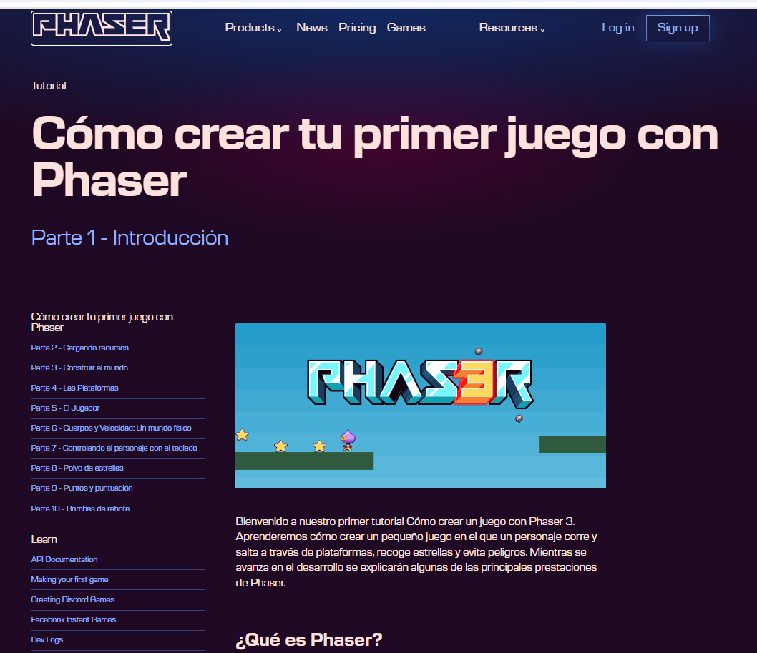

https://phaser.io/

El desarrollo del juego es en el framework javascript PHASER La base para tu miniproyecto es el ejemplo de juego del sitio de phaser Base del Juego: http://phaser.io/tutorials/making-your-first-phaser-3-game-spanish En equipo tienen que estudiar como ir construyendo paso a paso el juego de ejemplo de phaser, es importante No se salten pasos porque despues van a entrar a editar y por lo tanto deben ubicar que hace cada parte del codigo.
El Servidor para la ejecución del juego es OBLIGATORIAMENTE NodeJs (Phaser se ejecuta sobre un servidor web)

Integrantes del equipo
1
2
3

Nota: Antes de empezar a grabar el video el pdf YA debe estar listo porque me lo mostraras durante el video y revision de rubrica.

Nota: Obligatorio antes de iniciar el video tener ya grabados algunos datos en el localstorage para que la opcion de records ya MUESTRE algo.

Nota: No acepto que algun equipo me diga que tal o cual punto de la rubrica NO le acomoda a su idea del juego, mejor piensen en los como si lograr que todos estos puntos quepan en su idea de juego.

Redaccion y Rubrica | pts | Aquí te autocalificas
Abre tu documento pdf y muestrame lo siguiente:
1 Portada (integrantes del equipo) | 0.2
2 Link Git Hub donde se realiza la descarga del proyecto | 0.2
Al menos debes tener listo el lugar donde vas a pegar el link de este video que estas grabando y tambien los espacios para los links de respaldo
3 Link a la nube donde pusieron el video explicando cada punto de la rubrica, su sistema y su codigo. | 0.2
4 Link a la nube donde pusieron el video explicando cada punto de la rubrica, su sistema y su codigo Por si NO me funciona el link anterior | 0.2
5Link a la nube donde pusieron el video explicando cada punto de la rubrica, su sistema y su codigo Por si NO me funciona el link anterior | 0.2
6 Redactar la forma de operar del primer nivel (que se hace, en que momento lo completas, etc) y la forma de operar del segundo nivel (que se hace, en que momento lo completas, que tiene de diferente del primer nivel) | 0.5
7 Imágenes de TODAS LAS PANTALLAS de su sistema (NO omitir alguna) T O D A S !!!!!!! | 1
8 Instrucciones para ejecutar el codigo (bien detalladas, que las entienda cualquier persona que no sea de sistemas) | 0.5
9 Reporte de actividades por integrante y conclusiones por integrante (conclusiones de ustedes NO de alguna IA) Con las conclusiones o reportes de actividades de alguien que no esten NO se llevan la puntuacion completa | 2
Foro en aula virtual
1 Grabar un video CORTO que muestre y narre su juego, sus pantallas y los dos niveles. | 1
2 Solo un integrante del equipo sube al foro el link donde ver el video corto de su juego, escribir en el foro los nombres de los integrantes del equipo y el nombre del juego. Este video debe estar listo y en el foro antes de empezar a grabar el video de la rubrica. Enseñame en el foro que ya cumpliste y dar clic al link para ver unos segundos su video corto. | 1
Características a evaluar
Consistencia (uso de un diseño uniforme) en las pantallas del juego | 2
Pantalla de presentación del juego (Colocar un nombre al juego y logotipo). Excelente presentacion. | 1.5
Menú del juego ( Jugar, Records, Instrucciones, Creditos ) Control a traves de mouse o teclado. Excelente presentacion. | 1
Jugar:
a) Capturar alias del jugador (se espera una sola palabra, validar solo se aceptan letras y digitos y _ y la longitud minimo 4 maximo 8. Si el alias NO existe en el localstorage entonces darlo de alta, si ya existe NO darlo de alta) Excelente presentacion en esta parte de pedir el alias. y por favor un excelente manejo de la validacion, incluso con mensaje cuando incluye caracteres no validos o se error en la longitud. No se aceptan mensajes con alert del NAVEGADOR, usa librerias javascript para el manejo de alert. | 6
b) Dar posibilidad de elegir personaje para el juego (mínimo dos opciones). El personaje NO puede ser el mismo del juego de ejemplo. | 4
c) Posibilida de Iniciar Juego | 0.5
Records:
Mostrar los registros de quienes han jugado: nombre, puntuacion, fecha ( Leer LocalStorage, ordenar de mas alta puntuacion a menor ) Presentar datos en una tabla con excelente presentacion y titulo. | 6
Instrucciones: Explicar la dinámica del juego en cada nivel. Excelente presentacion. | 3
Creditos: Pantalla que muestra los nombres de los integrantes del equipo (imagen-nombre), materia y fecha. | 4
Reglas del juego del Nivel 1 a consideracion del equipo. Las imagenes del juego de ejemplo de phaser deben ser cambiadas por otras, asi como el escenario y el contexto del juego. Explicame toda esta parte cuales son sus reglas. Explicame escenario y la historia de tu juego cuando acaba el primer nivel, cuantos puntos das por cada recurso que consume el personaje. JUEGA Y PASA EL PRIMER NIVEL LUEGO VUELVE A JUGAR Y PIERDE TUS TRES VIDAS | 8
Muestrame Pantalla de fin de juego (Game Over) Esta pantalla sale cuando el jugador pierde sus tres vidas. | 2
Despues de la pantalla de Game Over muetrame que tienes la opcion de regresar al menu principal (no se vale usar las flechas del navegador ) | 1
Cuando un jugador pasa los dos niveles debes hacer una excelente pantalla de felicitacion utilizando el alias de quien gano y tener opcion de regresar al menu principal (no se vale usar las flechas del navegador ). Muestrame esta pantalla | 3
Tienes el Manejo y control de 3 vidas. | 3
Considerar en alguna parte del PRIMER O SEGUNDO NIVEL juego lo siguiente: De forma aleatoria dos o más recursos a consumir por el personaje deben tener otro color o otras caracteristicas, estos recursos dan más puntos que el resto, pero el personaje solo tiene un tiempo para obtenerlos, este tiempo se ve en el tablero, si al paso de ese tiempo el personaje no las obtiene, los recursos regresan al a la misma forma que los demas recursos. | 6
Independientemente de si se gana o se pierde en el juego grabar en localstorage el alias, la puntuacion y la fecha, PERO si ese alias No es la primera vez que juega entonces se debe revisar si la puntuacion que acaba de tener es mejor que la que tenia registrada de ser asi, proceder a la actualizacion sino dejarle la que ya tenia. Muestrame que esto funciona si tienes que jugar juega de nuevo y muestrame como hace esta comparacion. | 5
Música de Fondo al Juego con opción a prender y pausar | 3
Sonidos en el juego cada vez que el personaje consuma un recurso, sonido cuando pierda, sonido cuando gana, sonido cuando consume algún recurso especial. | 3
Durante el juego en el tablero mostrarel alias, puntuación, total de vidas, nivel del juego, fecha. | 3
Posibilidad de pausar y reanudar el juego | 3
Desarrollar nivel 2 del juego. Cambiar diseño de fondo. Plantear ustedes las reglas del segundo nivel, manteniendo la información que se pide en el tablero. De su parte REALIZAR UNA APORTACION a este segundo nivel ALGO INTERESANTE y que no se indique en estas especificaciones. Explicame claramente durante el video cual es la aportacion y su diferencia con el primer nivel | 8
Centrar pantallas del juego con respecto a la pantalla del navegador | 1
Revisando Codigo
Mostrarme en la consola tu localstorage, continua ejecutando el juego y muestrame que al dar un alias nuevo este se graba en el localstorage. Tambien muestrame en el codigo donde esta esa parte y explicamela. | 1
Mostrarme en la consola tu localstorage, continua ejecutando el juego y muestrame que al dar un alias que ya existe NO se vuelve agregar al localstorage. Tambien muestrame en el codigo donde esta esa parte y explicame esa parte. | 0.5
Mostrarme en la consola tu localstorage, continua ejecutando el juego y muestrame que al pedir la opcion de records efectivamente los datos que presentas en la tabla salen ordenados independientemente de su posicion en el localstorage. Tambien muestrame en el codigo donde esta esa parte y explicamela | 0.5
Jugar con otro alias y mostrarme como la tabla se actualiza con el nuevo jugador | 0.5
Mostrarme en el codigo el como controlas el total de vidas. Explicame esta parte. | 0.5
Mostrarme en el codigo como controlas la parte del recurso especial que solo dura un tiempo y el valor en puntos que tiene para el personaje cuando lo consume. Explicame esta parte. | 1
Mostrarme en el codigo donde usas flexbox y donde se ve en la vista. | 1
Mostrame en el codigo donde usas el grid de css y donde se ve enla vista. | 1
Muestrame donde usas variables en tu archivos de estilos | 1
Mostrarme en la vista donde usas canvas (pantalla realizada por ustedes no la del juego). Muestrame en el codigo y explicame | 4
Mostrarme en la vista donde usas drag and drop (Que sea en algo util, no nada mas por cumplir) . Muestrame en el codigo y explicame | 5
Suma de puntos | 100 | 0 | <-- Calificacion

